Base
Simples Nacional

Aula 1 - Introdução.
Tema de muito interesse. Maioria das empresas do país são optantes do Simples.
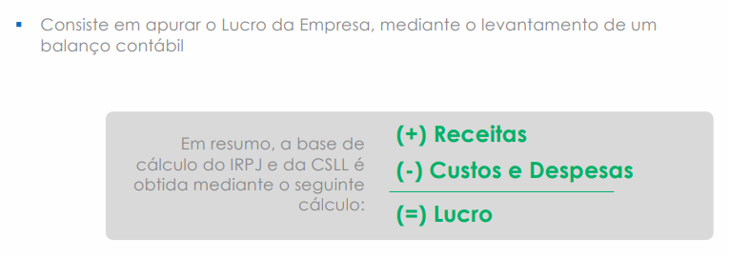
Regimes Tributários (outros modelos tributários além do simples)
Lucro Real
Sintese: Modelo tributário natural, original de todas as empresas
Legislador pensou que um dia todas as empresas vão chegar ao lucro real.
Ideia do simples e do lucro presumido é como se fosse uma jornada (degraus que imaginou que um dia pudesse acontecer).

Legislador redige a lei imaginando que toda empresa vai crescer, ficará gigantesca e vai para o lucro real.
Um dia todas as empresas vão chegar ao lucro real. Até que a empresa chegue lá no lucro real
serão criados modelos intermediários - simples - lucro presumido - até chegar no lucro real

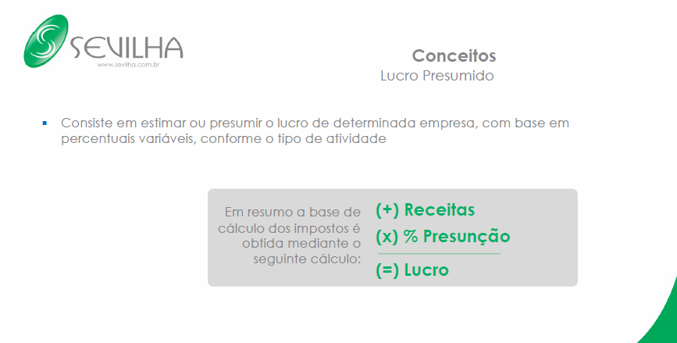
1o. Conceito - como é que funciona o lucro real.
aula 1-9:57

